Sommaire
PROFIL
ENVIRONNEMENTAL
PRODUIT

 | Unité de toiture réversible

 | Outil d'aide à l'usage des règles d'extrapolation


 |  | Détenteur de la déclaration |  | UNICLIMA
 |  | Editeur |  | BUREAU VERITAS CODDE
 |  | Numéro de déclaration |  | UNIC-00033-V01.01-FR
 |  | Publication | Jan-22 | Validité | Jan-27

 |  | En conformité avec le PCR-ed4-FR-2021 09 06 et le PSR-0013-ed2.0-FR-2019 12 06

Cadre de validité
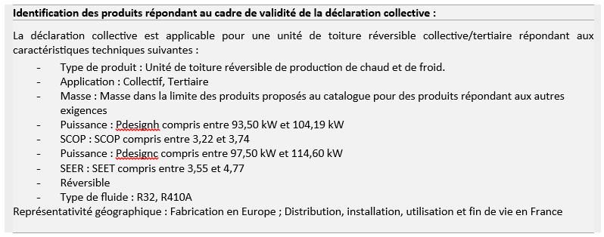
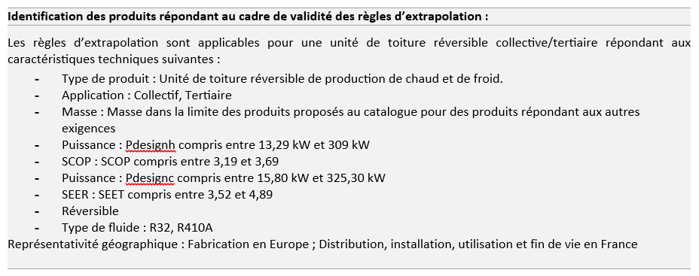
Cadre de validité du PEP

 | Caractéristiques techniques | Produit de référence
 | Catégorie de produit | Unité de toiture
 | Description | Unité de toiture réversible de production de chaud et de froid
 | Application | Collectif, tertiaire
 | Puissance calorifique | 99,80 kW
 | SCOP | 3.49
 | Puissance frigorifique | 106,57 kW
 | SEER | 4.33
 | Masse | 1546,73 kg incluant 3,71 kg d’emballage
 | Réversibilité | Réversible
 | Type de fluide | R32, R410A
 | Principaux constituants | • Structure en acier • Echangeur de chaleur • Compresseur • Vannes • Ventilateur • Composants électroniques (câbles, cartes électroniques) • Boitier électrique • Emballage (bois, carton, plastique)
 | Représentativité géographique | Fabrication en Europe ; Distribution, Installation, Utilisation et Fin de vie en France.

